Hoja 1
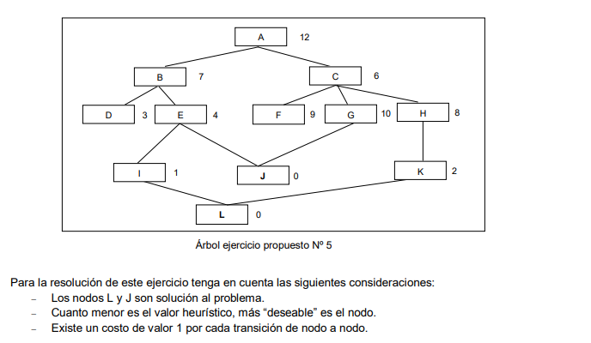
PASO | SUBPASO | VALOR
1 | Nodo actual | A
 | Es solucion | no
 | Nodos abiertos | C(6+1), B(7+1)
 | Nodos cerrados | A

2 | Nodo actual | C
 | Es solucion | no
 | Nodos abiertos | B(7+1), F(9+2), G(10+2), H(8+2)
 | Nodos cerrados | A,C

3 | Nodo actual | B
 | Es solucion | no
 | Nodos abiertos | D(3+2), E(4+2), F(11), G(12), H(10)
 | Nodos cerrados | A,C,B

4 | Nodo actual | D
 | Es solucion | no
 | Nodos abiertos | E(6), H(10), F(11), G(12)
 | Nodos cerrados | A,C,B,D

5 | Nodo actual | E
 | Es solucion | no
 | Nodos abiertos | J(0+3), I(1+3), H(10), F(11), G(12)
 | Nodos cerrados | A,C,B,D,E

6 | Nodo actual | J
 | Es solucion | SI
 | Nodos abiertos | I(1+3), H(10), F(11), G(12)
 | Nodos cerrados | A,C,B,D,E,J

